商品登録書
【商 品 登 録 書】

 | 区分 |  |  | 1 |  | 新規 |  |  |  |  |  |  |  |  |  |  |  |  |  |  |  |  | 提出者 |  |  | 松本 光 |  |  |  |  | 提出日 |  |  | 2016-02-10

 | JAN |  |  |  |  |  |  | メーカー名 |  |  |  |  | 商品名1 |  |  |  |  |  |  |  |  |  | 商品名2 |  |  |  |  |  |  |  | フレーバー |  | 容量 |  |  | 希望小売価格
 | 4987241127702 |  |  |  |  |  |  | ロート製薬 |  |  |  |  | ロートアルガード |  |  |  |  |  |  |  |  |  | クリアブロックExa |  |  |  |  |  |  |  | - |  | 13ml |  |  | ¥1,580

 | 商品画像 |  |  |  |  |  |  |  |  |  |  |  |  |  | 大分類CD |  |  |  | 大分類名 |  |  |  |  |  | 棚割CD |  |  | 棚割名 |  |  |  | 中分類CD |  |  | 中分類名
 | 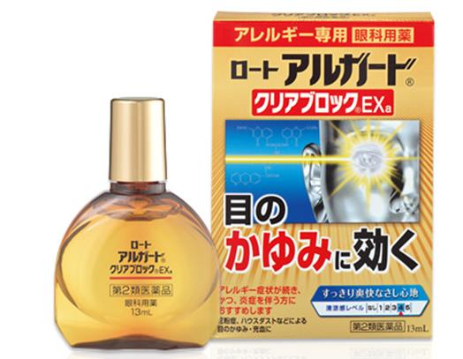 基本画像1枚 |  |  |  |  |  |  |  |  |  |  |  |  |  | 01 |  |  |  | 医薬品・医薬部外品 |  |  |  |  |  | 06 |  |  | 目薬 |  |  |  | 010601 |  |  | 目薬

 |  |  |  |  |  |  |  |  |  |  |  |  |  |  | 確定商品CD |  |  |  |  |  |  |  |  |  | 010601 |  |  |  |  |  |  | 0016

 |  |  |  |  |  |  |  |  |  |  |  |  |  |  | 催事CD |  |  |  | クーポンCD |  |  |  |  |  |  |  |  |  | TOPICS CD |  |  |  | 中分類ランキングCD
 |  |  |  |  |  |  |  |  |  |  |  |  |  |  | - |  |  |  | - |  |  |  |  |  |  |  |  |  | - |  |  |  | -

 |  |  |  |  |  |  |  |  |  |  |  |  |  |  | 商品特徴
 |  |  |  |  |  |  |  |  |  |  |  |  |  |  | 「ロート アルガード クリアブロックExa」は、かゆみや充血などのつらいアレルギー症状を抑えるだけでなく、炎症を鎮めるブラノプロフェンを配合し、炎症を伴う症状にも優れた効果を発揮。 さらに外的刺激などによりダメージを受けた角膜を保護するコンドロイチン硫酸エステルナトリウムも配合しました。 従来の一般用アレルギー用点眼剤を2日間位使用し、十分な効果が得られなかった方におすすめします。 すっきり爽快なさし心地。 【第2類医薬品】

 | 使用方法
 | 1日1～2滴、1日4回点眼して下さい。

 | 追加テキスト

 | 購入可能DS |  |  |  |  |  |  |  |  |  | 購入可能EC |  |  |  |  |  |  |  |  |  | お勧めシーズン |  |  |  | 関連リンク商品JAN
 | 1001 | 1002 | 1003 | 1004 | 1005 | 1006 | 1007 | 1008 | 1009 | 1010 | 5001 | 5002 | 5003 | 5004 | 5005 | 5006 | 5007 | 5008 | 5009 | 5010 | SP | SM | A | W | 商品1 |  |  |  |  | 商品2 |  |  |  |  | 商品3
 | - | - | - | - | - | - | - | - | - | - | - | - | - | - | - | - | - | - | - | - | 1 | 1 | 1 | 1 | - |  |  |  |  | - |  |  |  |  | -

 | 写真1 |  | 写真2 |  | 写真3 |  | 写真4 |  |  | 登録日 |  |  |  |  |  |  |  |  | 掲載開始日 |  |  |  |  |  |  |  | 修正日 |  |  |  |  |  | 掲載終了日
 | 1 |  | - |  | - |  | - |  |  | 2016-02-10 |  |  |  |  |  |  |  |  | 即日 |  |  |  |  |  |  |  | - |  |  |  |  |  | -

